Sheet1
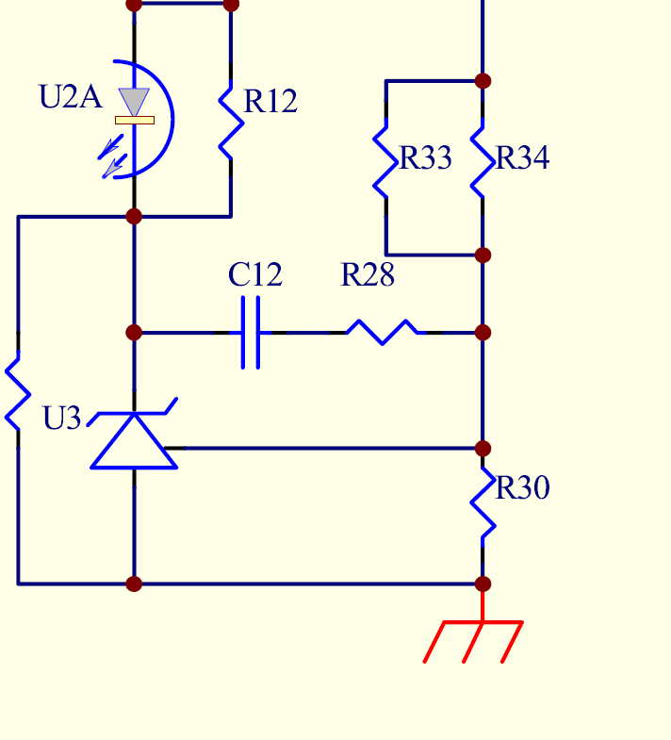
 |  | 绿色区域为可修改处，红色部分为所需要的指（不可改），棕色为不可改区域。
 |  | 计算电阻并联公式
电阻并联计算 | 反推 | 331.49019608 | 158 |  |  |  | 计算输出电压
 |  | 489.49019608 | 52375.45098 | 107 |  |  |  | R33与R34并联 | R30

 | 顺推 | 330 | 158 |  |  | 根据L431算输出电压 |  | 40.9 | 10
 |  | 488 | 52140 | 106.8442623 |  |  |  | 5.09 | 12.725
 |  |  |  |  |  |  |  |  | 输出电压

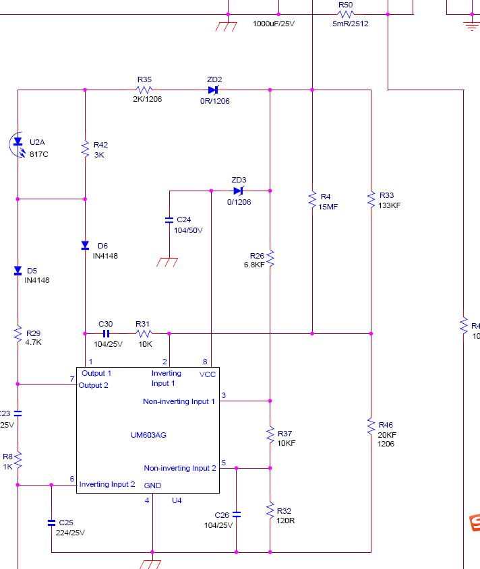
 |  |  | 计算恒流模式下的电流
 |  |  | R32 | R37 | R50
 |  |  | 560 | 27000 | 0.01
 |  | 0.020319303338 | 27560 | 0.050798258345 | 5.0798258345
 |  |  |  |  | 恒流点

